Сhecklist
www.architectart.pro
Как заполнить файл для расчета:
1. Заполните спецификацию, как в примере, залито желтым цветом.
2. Схраните файл.
3. Вложите файл в опрос на сайте.

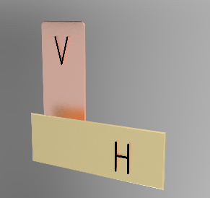
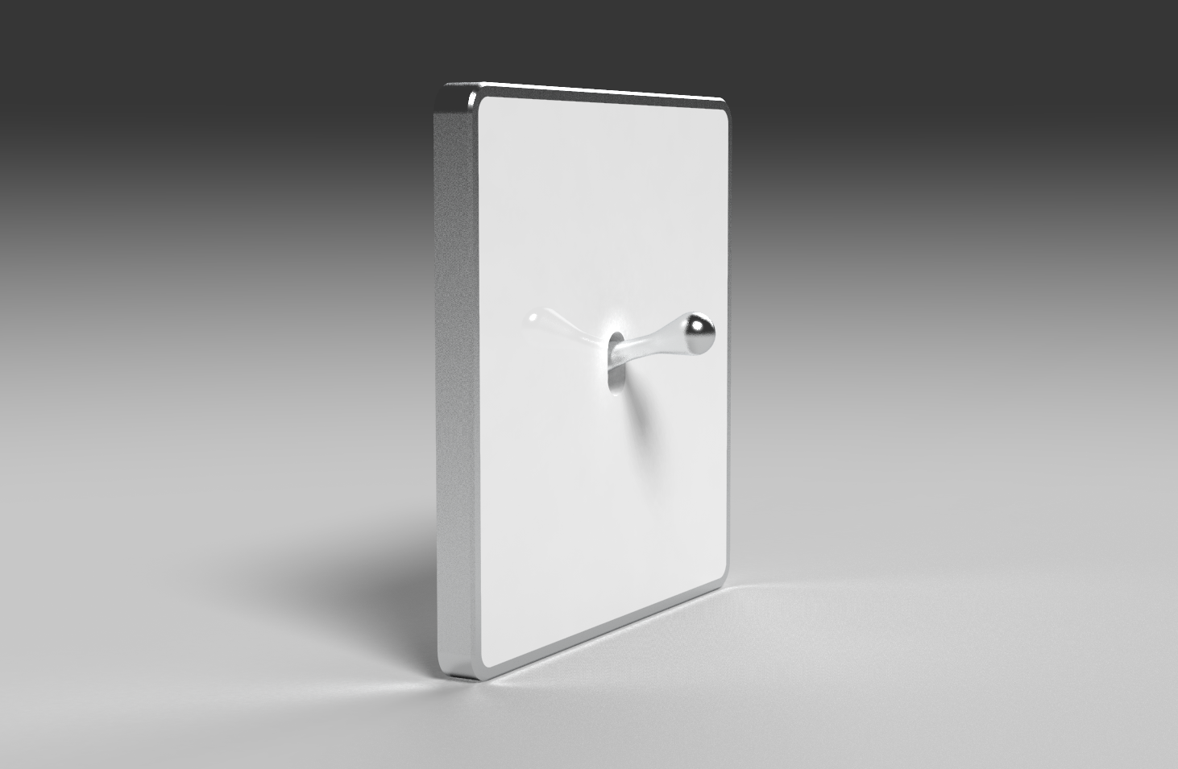
 |  |  |  |  |  |  |  | 0

№ | Название или № помещения | 1й - пост | 2й - пост | 3й - пост | 4й - пост | 5й - пост | Ориентация рамки и центральной вставки | Кол-во, шт | Примечание | 1 | 2 | 3 | 4 | 5 | Ориент | Помещение | Сцепить | Кол-во
0 | Гостиная | 1-Выключетель | 1-Выключатель | 1-Перек-ль Проходной | 1-Перек-ль Проходной | --- | Вертикально | 2 | Пример, можно корректировать |  |  |  |  |  |  | 0 |  | 0
1 |  | --- | --- | --- | --- | --- | Горизонтально | 0 |  |  |  |  |  |  |  | 0 |  | 0
2 |  | --- | --- | --- | --- | --- | Горизонтально | 0 |  |  |  |  |  |  |  | 0 |  | 0
3 |  | --- | --- | --- | --- | --- | Горизонтально | 0 |  |  |  |  |  |  |  | 0 |  | 0
4 |  | --- | --- | --- | --- | --- | Горизонтально | 0 |  |  |  |  |  |  |  | 0 |  | 0
5 |  | --- | --- | --- | --- | --- | Горизонтально | 0 |  |  |  |  |  |  |  | 0 |  | 0
6 |  | --- | --- | --- | --- | --- | Горизонтально | 0 |  |  |  |  |  |  |  | 0 |  | 0
7 |  | --- | --- | --- | --- | --- | Горизонтально | 0 |  |  |  |  |  |  |  | 0 |  | 0
8 |  | --- | --- | --- | --- | --- | Горизонтально | 0 |  |  |  |  |  |  |  | 0 |  | 0
9 |  | --- | --- | --- | --- | --- | Горизонтально | 0 |  |  |  |  |  |  |  | 0 |  | 0
10 |  | --- | --- | --- | --- | --- | Горизонтально | 0 |  |  |  |  |  |  |  | 0 |  | 0
11 |  | --- | --- | --- | --- | --- | Горизонтально | 0 |  |  |  |  |  |  |  | 0 |  | 0
12 |  | --- | --- | --- | --- | --- | Горизонтально | 0 |  |  |  |  |  |  |  | 0 |  | 0
13 |  | --- | --- | --- | --- | --- | Горизонтально | 0 |  |  |  |  |  |  |  | 0 |  | 0
14 |  | --- | --- | --- | --- | --- | Горизонтально | 0 |  |  |  |  |  |  |  | 0 |  | 0
15 |  | --- | --- | --- | --- | --- | Горизонтально | 0 |  |  |  |  |  |  |  | 0 |  | 0
16 |  | --- | --- | --- | --- | --- | Горизонтально | 0 |  |  |  |  |  |  |  | 0 |  | 0
17 |  | --- | --- | --- | --- | --- | Горизонтально | 0 |  |  |  |  |  |  |  | 0 |  | 0
18 |  | --- | --- | --- | --- | --- | Горизонтально | 0 |  |  |  |  |  |  |  | 0 |  | 0
19 |  | --- | --- | --- | --- | --- | Горизонтально | 0 |  |  |  |  |  |  |  | 0 |  | 0
20 |  | --- | --- | --- | --- | --- | Горизонтально | 0 |  |  |  |  |  |  |  | 0 |  | 0
21 |  | --- | --- | --- | --- | --- | Горизонтально | 0 |  |  |  |  |  |  |  | 0 |  | 0
22 |  | --- | --- | --- | --- | --- | Горизонтально | 0 |  |  |  |  |  |  |  | 0 |  | 0
23 |  | --- | --- | --- | --- | --- | Горизонтально | 0 |  |  |  |  |  |  |  | 0 |  | 0
24 |  | --- | --- | --- | --- | --- | Горизонтально | 0 |  |  |  |  |  |  |  | 0 |  | 0
25 |  | --- | --- | --- | --- | --- | Горизонтально | 0 |  |  |  |  |  |  |  | 0 |  | 0
26 |  | --- | --- | --- | --- | --- | Горизонтально | 0 |  |  |  |  |  |  |  | 0 |  | 0
27 |  | --- | --- | --- | --- | --- | Горизонтально | 0 |  |  |  |  |  |  |  | 0 |  | 0
28 |  | --- | --- | --- | --- | --- | Горизонтально | 0 |  |  |  |  |  |  |  | 0 |  | 0
29 |  | --- | --- | --- | --- | --- | Горизонтально | 0 |  |  |  |  |  |  |  | 0 |  | 0
30 |  | --- | --- | --- | --- | --- | Горизонтально | 0 |  |  |  |  |  |  |  | 0 |  | 0
31 |  | --- | --- | --- | --- | --- | Горизонтально | 0 |  |  |  |  |  |  |  | 0 |  | 0
32 |  | --- | --- | --- | --- | --- | Горизонтально | 0 |  |  |  |  |  |  |  | 0 |  | 0
33 |  | --- | --- | --- | --- | --- | Горизонтально | 0 |  |  |  |  |  |  |  | 0 |  | 0
34 |  | --- | --- | --- | --- | --- | Горизонтально | 0 |  |  |  |  |  |  |  | 0 |  | 0
35 |  | --- | --- | --- | --- | --- | Горизонтально | 0 |  |  |  |  |  |  |  | 0 |  | 0
36 |  | --- | --- | --- | --- | --- | Горизонтально | 0 |  |  |  |  |  |  |  | 0 |  | 0
37 |  | --- | --- | --- | --- | --- | Горизонтально | 0 |  |  |  |  |  |  |  | 0 |  | 0
38 |  | --- | --- | --- | --- | --- | Горизонтально | 0 |  |  |  |  |  |  |  | 0 |  | 0
39 |  | --- | --- | --- | --- | --- | Горизонтально | 0 |  |  |  |  |  |  |  | 0 |  | 0
40 |  | --- | --- | --- | --- | --- | Горизонтально | 0 |  |  |  |  |  |  |  | 0 |  | 0
41 |  | --- | --- | --- | --- | --- | Горизонтально | 0 |  |  |  |  |  |  |  | 0 |  | 0
42 |  | --- | --- | --- | --- | --- | Горизонтально | 0 |  |  |  |  |  |  |  | 0 |  | 0
43 |  | --- | --- | --- | --- | --- | Горизонтально | 0 |  |  |  |  |  |  |  | 0 |  | 0
44 |  | --- | --- | --- | --- | --- | Горизонтально | 0 |  |  |  |  |  |  |  | 0 |  | 0
45 |  | --- | --- | --- | --- | --- | Горизонтально | 0 |  |  |  |  |  |  |  | 0 |  | 0
46 |  | --- | --- | --- | --- | --- | Горизонтально | 0 |  |  |  |  |  |  |  | 0 |  | 0
47 |  | --- | --- | --- | --- | --- | Горизонтально | 0 |  |  |  |  |  |  |  | 0 |  | 0
48 |  | --- | --- | --- | --- | --- | Горизонтально | 0 |  |  |  |  |  |  |  | 0 |  | 0
49 |  | --- | --- | --- | --- | --- | Горизонтально | 0 |  |  |  |  |  |  |  | 0 |  | 0
50 |  | --- | --- | --- | --- | --- | Горизонтально | 0

